Sommaire



Fiche Repère - Le Service Civique en chiffres
Données complémentaires

 | Données publiées le 14 août 2023
 | https://injep.fr/publication/le-service-civique-en-chiffres/

 |  | Sommaire :

 |  | 1. Nombre d’entrées en mission de service civique selon l’année et le type d’organisme
 |  | 2. Domaines de réalisation des missions en 2020
 |  | 3. Niveau de diplôme obtenu au début de la mission
 |  | 4. Origines sociales des volontaires
 |  | 5. Degrés d’engagement bénévole avant la mission

Les données de la base ELISA
La base ELISA sert à la gestion administrative des contrats de Service Civique.
L'exploitation de ces données fournit chaque année des informations sur l’évolution du dispositif :
le nombre de nouvelles missions, le profil des volontaires, les organismes qui les accueillent, leurs domaines, leur répartition géographique et la durée des missions.
https://injep.fr/donnee/base-elisa-2020/

L’enquête Service Civique (INJEP-ASC, 2019)
L’INJEP et l’Agence du Service Civique ont conçu une enquête sur les parcours des volontaires en amont et en aval du Service Civique, jusqu’à 6 mois après la sortie de mission. Un échantillon représentatif des volontaires a été tiré de manière aléatoire parmi les volontaires sortis de Service Civique entre octobre 2017 et septembre 2018. La collecte, réalisée par IPSOS, été conduite dans un premier temps sur internet, puis, dans un second temps, par téléphone. Le taux de réponse s’est établi finalement à 57 %, soit 8 193 répondants. Les données ont été pondérées pour corriger les effets de la non-réponse et garantir la représentativité de l’échantillon.
https://injep.fr/publication/evaluation-du-service-civique/

1. Nombre d'entrées en mission
Retour au sommaire

 | Tableau 1 - Entrées en mission par an selon le type d'organisme
 |  | 2010 | 2011 | 2012 | 2013 | 2014 | 2015 | 2016 | 2017 | 2018 | 2019 | 2020 | 2021 | 2022 | Ensemble
 | Associations | 5,566 | 11,023 | 16,215 | 17,034 | 19,217 | 28,167 | 41,376 | 49,910 | 52,267 | 51,369 | 46,810 | 52,906 | 53,282 | 445,142
 | Collectivités territoriales | 251 | 1,134 | 1,391 | 1,356 | 1,243 | 2,357 | 4,072 | 4,769 | 4,836 | 4,585 | 4,342 | 5,159 | 4,046 | 39,541
 | Établissements publics | 114 | 837 | 1,331 | 1,069 | 1,019 | 3,608 | 6,238 | 7,866 | 8,447 | 8,102 | 6,153 | 7,048 | 5,998 | 57,830
 | Services de l’État | 0 | 180 | 337 | 345 | 355 | 3,763 | 10,824 | 15,999 | 17,112 | 15,630 | 18,759 | 20,973 | 19,062 | 123,339
 | Autres | 77 | 229 | 208 | 142 | 91 | 305 | 534 | 525 | 1,263 | 1,337 | 1,327 | 1,345 | 1,109 | 8,492
 | Total | 6,008 | 13,403 | 19,482 | 19,946 | 21,925 | 38,200 | 63,044 | 79,069 | 83,925 | 81,023 | 77,391 | 87,431 | 83,497 | 674,344
 | Source : ASP-ASC, traitements INJEP,MEDES.

 | Tableau 1bis - Proportion en pourcentage des entrées en mission par an selon le type d'organisme
 |  | 2010 | 2011 | 2012 | 2013 | 2014 | 2015 | 2016 | 2017 | 2018 | 2019 | 2020 | 2021 | 2022 | Ensemble
 | Associations | 93 | 82 | 83 | 85 | 88 | 74 | 66 | 63 | 62 | 63 | 60 | 61 | 64 | 66
 | Collectivités territoriales | 4 | 8 | 7 | 7 | 6 | 6 | 6 | 6 | 6 | 6 | 6 | 6 | 5 | 6
 | Établissements publics | 2 | 6 | 7 | 5 | 5 | 9 | 10 | 10 | 10 | 10 | 8 | 8 | 7 | 9
 | Services de l’État | 0 | 1 | 2 | 2 | 2 | 10 | 17 | 20 | 20 | 19 | 24 | 24 | 23 | 18
 | Autres | 1 | 2 | 1 | 1 | 0 | 1 | 1 | 1 | 2 | 2 | 2 | 2 | 1 | 1
 | Total | 100 | 100 | 100 | 100 | 100 | 100 | 100 | 100 | 100 | 100 | 100 | 100 | 100 | 100
 | Source : ASP-ASC, traitements INJEP,MEDES.

 | Nombre d’entrées en mission de service civique selon l’année et le type d’organisme

 | Source : ASP-ASC, traitements INJEP,MEDES.
 | Lecture : 83 497 missions ont débuté en 2022. Parmi celles-ci, plus de 53 000 se sont déroulés dans une association, 4 000 dans une collectivité territoriale, 6 000 dans un établissement public, et 19 000 dans un service de l’État.

 | Tableau 1ter - Proportion en pourcentage des entrées en mission selon le type d'organisme et le sexe des volontaires en 2021
 |  | Hommes | Femmes
 | Associations, Fédérations ou Unions | 73.5 | 57.6
 | Collectivités Territoriales | 4.8 | 4.8
 | Etablissements publics | 7.1 | 7.2
 | Service de l'Etat | 13.5 | 28.9
 | Autres | 1.1 | 1.5
 | Total | 100 | 100
 | Source : ASP-ASC, traitements INJEP,MEDES.

 | Part des entrées en mission selon le type d'organisme et le sexe en 2022

 | Source : ASP-ASC, traitements INJEP,MEDES.
 | Lecture : en 2022, plus de 73 % des missions entamées par des hommes étaient accueillies par des associations, fédérations ou unions, contre environ 58 % des missions des femmes volontaires.

2. Domaines
Retour au sommaire

 | Tableau 2 - Entrées en mission selon le domaine et le sexe des volontaire en 2022
 |  | Homme | Femme | Ensemble
 | Education pour tous | 24 | 41 | 34
 | Solidarité | 25 | 28 | 27
 | Sport | 28 | 8 | 16
 | Culture et loisirs | 9 | 10 | 10
 | Environnement | 7 | 6 | 7
 | Santé | 3 | 3 | 3
 | Mémoire et citoyenneté | 2 | 2 | 2
 | Développement international et action humanitaire | 0 | 1 | 1
 | Intervention d'urgence | 1 | 0 | 1
 | Total | 100 | 100 | 100
 | Source : ASP-ASC, traitements INJEP,MEDES.
 | Lecture : en 2022, 28 % des missions entamées par des hommes s'inscrivaient dans le domaine du sport, contre 8 % des missions des femmes volontaires.

 | Part des entrées en mission selon le domaine et le sexe en 2021

 | Source : ASP-ASC, traitements INJEP,MEDES.
 | Lecture : en 2022, 28 % des missions entamées par des hommes s'inscrivaient dans le domaine du sport, contre 8 % des missions des femmes volontaires.

3. Niveau de diplôme
Retour au sommaire

 | Tableau 3 - Niveau de diplôme des volontaires de 2022 à leur entrée en mission, selon le sexe
 | Plus haut niveau de diplôme (part en %) | Hommes | Femmes | Ensemble des volontaires
 | Diplôme du supérieur | 27 | 35 | 32
 | Baccalauréat | 42 | 41 | 42
 | CAP-BEP | 7 | 7 | 7
 | Brevet ou sans diplôme | 24 | 17 | 20
 | Source : ASP-ASC, traitements INJEP,MEDES.
 | Lecture : En 2022, 35 % des femmes qui commencent une mission de Service Civique sont titulaires d'un diplôme du supérieur, contre 27 % des hommes.

 | Plus haut diplôme atteint à l'entrée en mission en 2021, selon le sexe

 | Source : ASP-ASC, traitements INJEP,MEDES.
 | Lecture : En 2022, 35 % des femmes qui commencent une mission de Service Civique sont titulaires d'un diplôme du supérieur, contre 27 % des hommes.

5. Engagement bénévole
Retour au sommaire

 | Tableau 5 - Fréquences d’engagement bénévole des volontaires de Service Civique et des jeunes de 18 à 25 ans

 |  | Quelques heures chaque semaine tout au long de l’année | Quelques heures chaque mois, tout au long de l’année | A une période précise de l’année ou à l’occasion d’un événement
 | Volontaires de SC avant leur mission | 20% | 9% | 13%
 | Ensemble des 18-25 ans | 15% | 9% | 12%

 | Lecture : 20 % des volontaires de Service Civique déclarent avoir fait du bénévolat quelques heures chaque semaine tout au long de l’année au cours des 12 derniers mois avant le début de leur mission, contre 20 % des jeunes de 18 à 25 ans au cours des 12 derniers mois.
 | Champs : Anciens volontaires du Service Civique ayant terminé une mission entre octobre 2017 et septembre 2018.
 | Source : INJEP-ASC, Enquête Service Civique 2019 ; INJEP-CREDOC, Baromètre DJEPVA sur la jeunesse, 2018.

 | Comparaison des fréquences d’engagement bénévole des volontaires de Service Civique et des jeunes de 18 à 25 ans
 | Quelques heures chaque semaine tout au long de l’année | Quelques heures chaque mois, tout au long de l’année | A une période précise de l’année ou à l’occasion d’un événement
Volontaires de SC avant leur mission | 0.2 | 0.09 | 0.13
Ensemble des 18-25 ans | 0.15 | 0.09 | 0.12

 | Source : INJEP-ASC, Enquête Service Civique 2019 ; INJEP-CREDOC, Baromètre DJEPVA sur la jeunesse, 2018.
 | Champs : Anciens volontaires du Service Civique ayant terminé une mission entre octobre 2017 et septembre 2018.
 | France métropolitaine et DROM (hors COM) ; Ensemble des 18-25 ans.
 | Lecture : 20 % des volontaires de Service Civique déclarent avoir fait du bénévolat quelques heures chaque semaine tout au long de l’année au cours des 12 derniers mois avant le début de leur mission, contre 20 % des jeunes de 18 à 25 ans au cours des 12 derniers mois.

6, Disparités territoriales
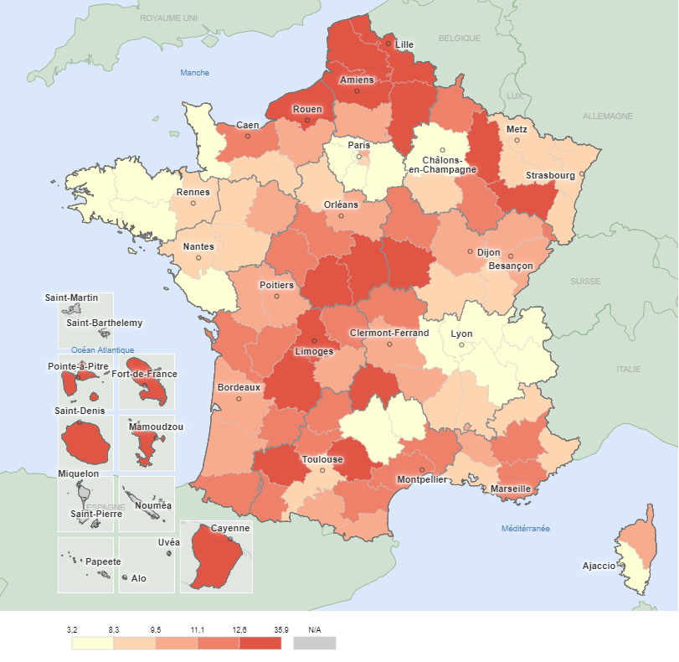
Retour au sommaire
Répartition des missions démarrées et indicateur conjoncturel de réalisation du service civiquepar départements en 2022 |  |  |  | Indicateur conjoncturel de réalisation du service civique en 2022
Département |  | Nombre de missions (2022) | Indicateur conjoncturel de réalisation du service civique en 2022*
Ain | 01 | 333 | 4.7
Aisne | 02 | 1065 | 18.3
Allier | 03 | 382 | 11.3
Alpes-de-Haute-Provence | 04 | 177 | 12.0
Hautes-Alpes | 05 | 110 | 9.0
Alpes-Maritimes | 06 | 1021 | 8.7
Ardèche | 07 | 272 | 8.9
Ardennes | 08 | 340 | 12.5
Ariège | 09 | 159 | 10.9
Aube | 10 | 346 | 8.9
Aude | 11 | 450 | 12.5
Aveyron | 12 | 199 | 7.8
Bouches-du-Rhône | 13 | 2306 | 9.2
Calvados | 14 | 1010 | 11.4
Cantal | 15 | 161 | 12.6
Charente | 16 | 415 | 12.0
Charente-Maritime | 17 | 747 | 11.3
Cher | 18 | 441 | 15.1
Corrèze | 19 | 230 | 9.7
Corse-du-Sud | 2A | 80 | 6.0
Haute-Corse | 2B | 190 | 9.9
Côte-d'Or | 21 | 730 | 9.8
Côtes-d'Armor | 22 | 402 | 6.8
Creuse | 23 | 113 | 11.7
Dordogne | 24 | 469 | 13.3
Doubs | 25 | 755 | 10.6
Drôme | 26 | 469 | 8.5
Eure | 27 | 612 | 9.7
Eure-et-Loir | 28 | 370 | 8.3
Finistère | 29 | 736 | 7.2
Gard | 30 | 999 | 12.3
Haute-Garonne | 31 | 1925 | 9.2
Gers | 32 | 234 | 14.1
Gironde | 33 | 2174 | 9.9
Hérault | 34 | 1865 | 11.7 | Source : ASP-ASC, traitements INJEP,MEDES.
Ille-et-Vilaine | 35 | 1310 | 8.5
Indre | 36 | 338 | 17.3
Indre-et-Loire | 37 | 873 | 11.2
Isère | 38 | 1008 | 6.1
Jura | 39 | 227 | 9.0
Landes | 40 | 406 | 10.8
Loir-et-Cher | 41 | 356 | 11.3
Loire | 42 | 760 | 8.1
Haute-Loire | 43 | 227 | 10.1
Loire-Atlantique | 44 | 1581 | 8.4
Loiret | 45 | 813 | 9.9
Lot | 46 | 162 | 11.2
Lot-et-Garonne | 47 | 375 | 11.9
Lozère | 48 | 56 | 7.3
Maine-et-Loire | 49 | 1025 | 9.2
Manche | 50 | 361 | 7.9
Marne | 51 | 545 | 7.2
Haute-Marne | 52 | 182 | 11.1
Mayenne | 53 | 306 | 9.1
Meurthe-et-Moselle | 54 | 956 | 9.2
Meuse | 55 | 230 | 12.8
Morbihan | 56 | 625 | 8.2
Moselle | 57 | 1024 | 8.9
Nièvre | 58 | 242 | 13.0
Nord | 59 | 5014 | 13.7
Oise | 60 | 1041 | 10.6
Orne | 61 | 244 | 8.9
Pas-de-Calais | 62 | 2940 | 16.8
Puy-de-Dôme | 63 | 865 | 10.0
Pyrénées-Atlantiques | 64 | 886 | 12.3
Hautes-Pyrénées | 65 | 299 | 12.5
Pyrénées-Orientales | 66 | 506 | 10.4
Bas-Rhin | 67 | 1351 | 9.0
Haut-Rhin | 68 | 736 | 9.0
Rhône | 69 | 1997 | 7.1
Haute-Saône | 70 | 255 | 11.0
Saône-et-Loire | 71 | 458 | 8.6
Sarthe | 72 | 694 | 10.5
Savoie | 73 | 266 | 5.4
Haute-Savoie | 74 | 285 | 3.2
Paris | 75 | 2207 | 7.5
Seine-Maritime | 76 | 2140 | 13.5
Seine-et-Marne | 77 | 1256 | 6.8
Yvelines | 78 | 1259 | 7.1
Deux-Sèvres | 79 | 354 | 9.5
Somme | 80 | 1085 | 14.0
Tarn | 81 | 516 | 13.0
Tarn-et-Garonne | 82 | 338 | 12.5
Var | 83 | 1202 | 11.1
Vaucluse | 84 | 619 | 10.6
Vendée | 85 | 475 | 6.9
Vienne | 86 | 600 | 9.8
Haute-Vienne | 87 | 594 | 13.2
Vosges | 88 | 489 | 13.6
Yonne | 89 | 387 | 12.3
Territoire de Belfort | 90 | 201 | 11.4
Essonne | 91 | 1407 | 8.2
Hauts-de-Seine | 92 | 1150 | 5.6
Seine-Saint-Denis | 93 | 2180 | 9.5
Val-de-Marne | 94 | 1568 | 8.4
Val-d'Oise | 95 | 1202 | 7.2
Total France Métro |  | 75,341 | 9.5
Guadeloupe | 971 | 1444 | 35.9
Martinique | 972 | 751 | 21.4
Guyane | 973 | 900 | 18.8
La Réunion | 974 | 2174 | 19.3
Mayotte | 976 | 1110 | 22.2
Total DROM |  | 6,379 | 27.4
Total France Métro + DROM |  | 81,720 | 10.2
Saint-Pierre-et-Miquelon | 975 | 0
Saint-Martin | 978 | 0
Wallis-et-Futuna | 986 | 200
Polynésie française | 987 | 965
Nouvelle-Calédonie | 988 | 612
Total France entière |  | 83,497
* - L'indicateur de 2022 est provisoire et repose sur les estimations de la population de l'INSEE
Source : ASP-ASC, traitements INJEP,MEDES.
Lecture : En 2022, 333 volontaires résidant dans l'Ain ont démarrée une mission de Service Civique. Dans ces conditions, on peut estimer qu'environ 5 % des 16-25 ans réalise un service civique dans le département.

